关系图
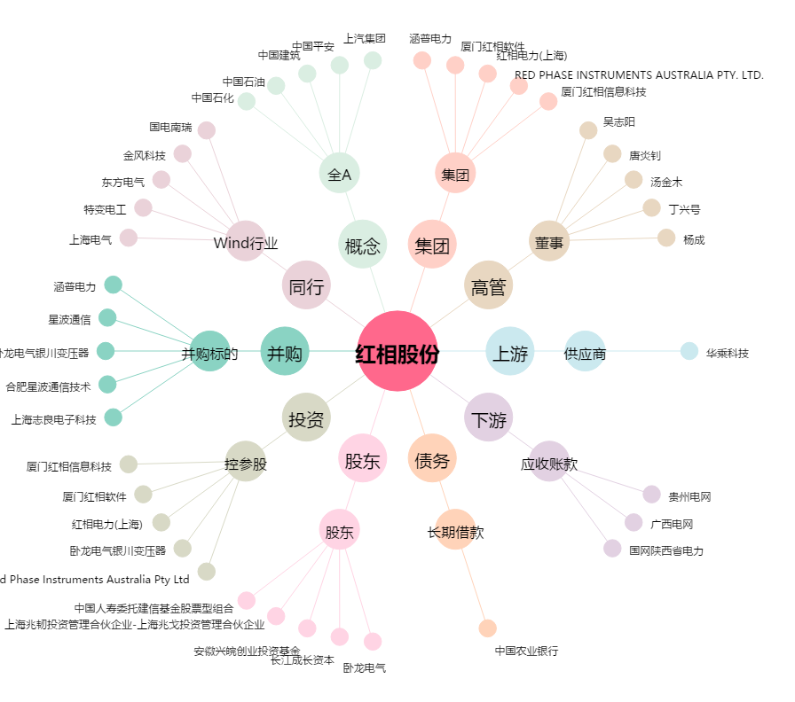
红相股份[300427.SZ] - 关系概览图

